图
 |  | 显示武汉总库，一级库，及辐射情况，各个库区在保台数
 |  | 1、库区辐射情况：央库/一级大库辐射的库区，设置为同一种颜色，表示覆盖关系；
 |  | 2、在保台数：bom总表中各个库存地的台数
 |  | 3、库区在保分布图

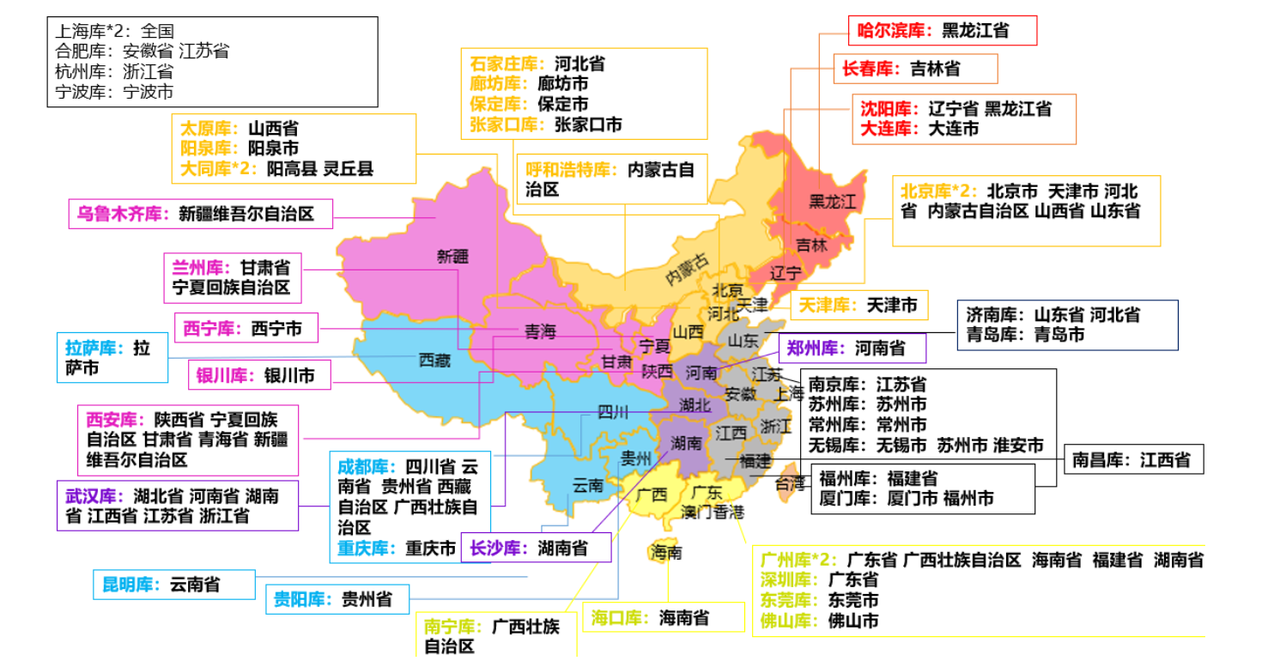

库区 | 在保数量
北京 | 20374
上海 | 19807
武汉 | 16888
呼和浩特 | 7610
广州 | 7450
成都 | 6573
合肥 | 4538
杭州 | 4024
厦门 | 3582
南宁 | 3363
南京 | 3237
哈尔滨 | 2699
西安 | 2560
石家庄 | 2295
贵阳 | 2103
兰州 | 2083
福州 | 2048
长沙 | 1928
济南 | 1907
汕头 | 1693
佛山 | 1575
廊坊 | 1568
长春 | 1513
乌鲁木齐 | 1480
沈阳 | 1273
郑州 | 1033
银川 | 984
昆明 | 680
海口 | 595
太原 | 412
深圳 | 389
重庆 | 223
天津 | 147
西宁 | 142
南昌 | 116
阿克苏 | 94
龙岩 | 57
东莞 | 41
肇庆 | 31
烟台 | 29
青岛 | 11
大连 | 6

行业&时效
FY25行业占比分类
国防行业 | 25727
教育行业 | 1045
金融行业 | 31121
运营商行业 | 38484
政府、安平、互联网 | 35353
时效占比
 |  |  |  |  | 1、各行业在保量分布 | 2、各行业时效分布
1、bom总表中增加字段--行业 |  |  |  |  | 筛选条件：年份 | 筛选：行业维度，看时效占比
2、po与存量导入的数据增加行业字段
行业 | 服务时效 | 在保量 | 在保量合计 | 行业占比
国防 | 7*24*2H | 3260 | 25727 | 20%
 | 7*24*4H | 119
 | 7*24*ND | 22343
 | 基础保修 | 5
区域 | 7*24*4H | 48 | 1045 | 1%
 | 7*24*ND | 993
 | 基础保修 | 4
金融 | 7*24*2H | 10662 | 31121 | 24%
 | 7*24*4H | 18319
 | 7*24*ND | 2115
 | 基础保修 | 25
运营商 | 7*24*4H | 894 | 38484 | 29%
 | 7*24*ND | 33329
 | 基础保修 | 4261
政府 | 7*24*2H | 1530 | 35353 | 27%
 | 7*24*4H | 7643 |  |  | 3、不同时效的行业分布
 | 7*24*ND | 25737 |  |  | 时效维度，行业占比
 | 基础保修 | 443 |  |  | 时间筛选
总计 |  | 131730 | 131730 | 100%
不同是时效的行业分布图
行业 | 数量
国防行业 | 25727
教育行业 | 1045
金融行业 | 31121
运营商行业 | 38484
政府、安平、互联网 | 35353
合计 | 131730

7*24*2H | 15452
7*24*4H | 27023
7*24*ND | 84517
基础保修 | 4738

FY25时效 | 行业 | 在保台数
7*24*2H | 国防行业 | 3260
 | 教育行业 | 0
 | 金融行业 | 10662
 | 运营商行业 | 0
 | 政府、安平、互联网 | 1530
7*24*4H | 国防行业 | 119
 | 教育行业 | 48
 | 金融行业 | 18319
 | 运营商行业 | 894
 | 政府、安平、互联网 | 7643
7*24*ND | 国防行业 | 22343
 | 教育行业 | 993
 | 金融行业 | 2115
 | 运营商行业 | 33329
 | 政府、安平、互联网 | 25737
基础保修 | 国防行业 | 5
 | 教育行业 | 4
 | 金融行业 | 25
 | 运营商行业 | 4261
 | 政府、安平、互联网 | 443

一线工程师及时了解查询物料界面
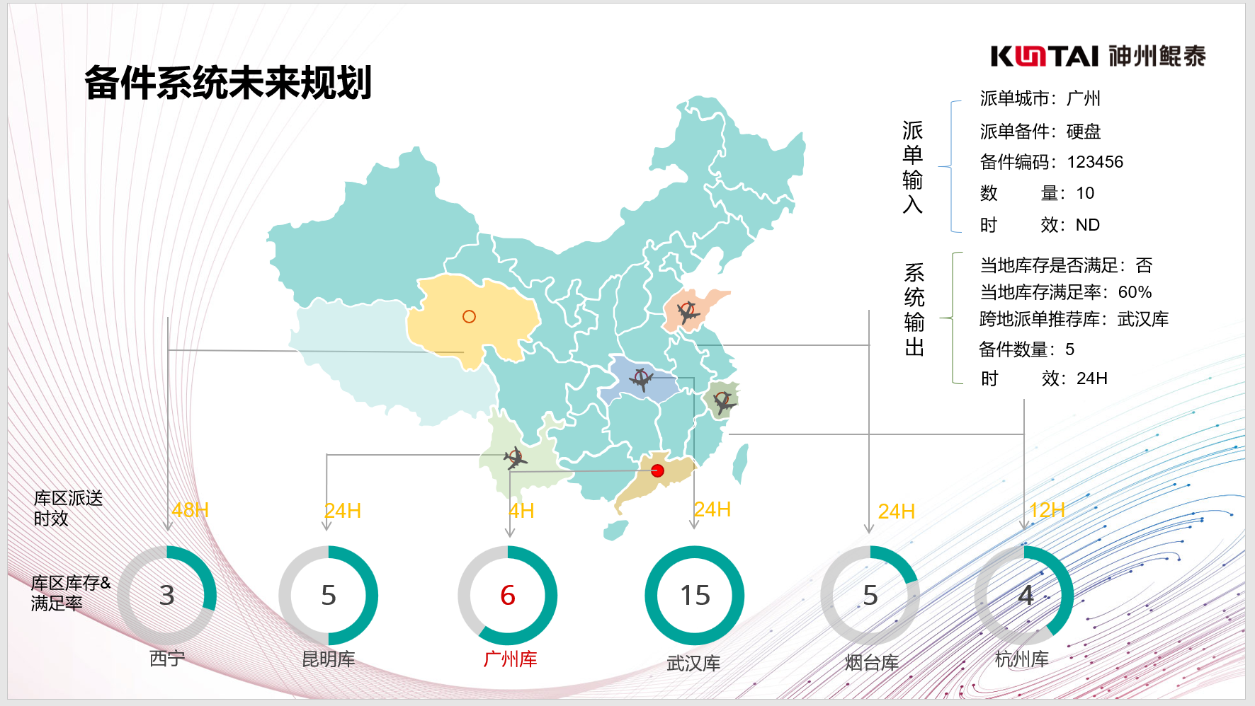

含原料及替代料

后台需要物料时效判定表，辐射范围

时效：给个规则参考，不具体到时间

0428需求
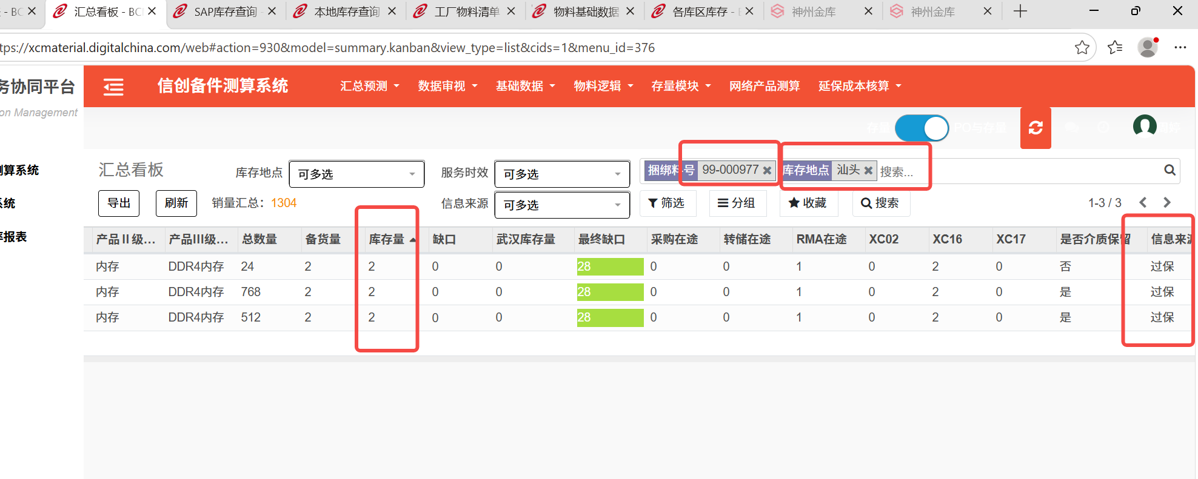
1、对应关系（库与城市对应关系） | 表格：覆盖关系
2、行业/区域 | 溯源分类同步： 1、政府=政府+安平+互联网+教育 2、运营商 3、金融 4、国防 5、区域=除以上分类
3、一线查询，表头：字段/选填，必填字段；展示下面的界面，时效规则 | 工程师输入：
 | *派单城市：汕头 | *物料代码：302-XX | *需求数量：8 | 时效： | 备件大类：自动带出
 | 呈现内容:
 | 可用库房 | 物料代码 | 捆绑料号 | 描述 | 库存数量
 | 优先1：抓取派单城市当地库房（查找汕头是否有库房） | 302-XX | 99-XX |  | 2
 | 优先2：抓取派单城市省会库房（汕头对应的广东省，省会广州） | 302-XX | 99-XX |  | 2
 | 优先3：抓取该省其他库（广东省其他库房：东莞，佛山，肇庆） | 302-XX | 99-XX |  | 2
 | 优先4：抓取那一片区域颜色一致的库房（剩余的海口，南宁，深圳） | 302-XX | 99-XX |  | 2

4、过保备件召回逻辑规则 | 正在写文档，还没有完成

